关系图
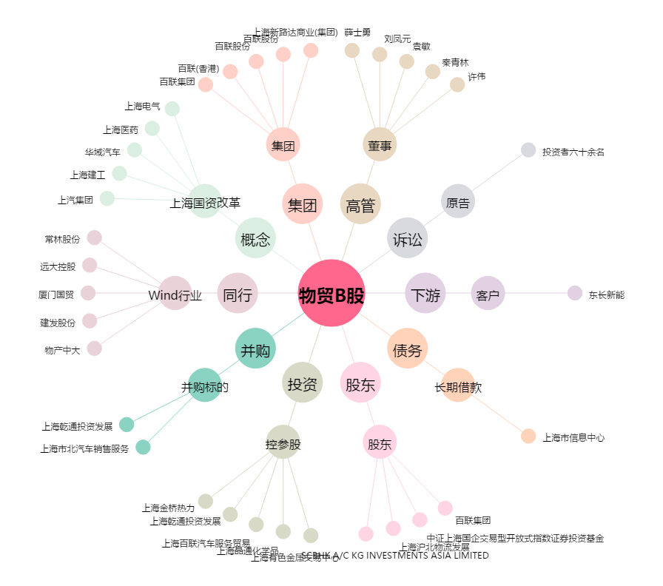
物贸B股[900927.SH] - 关系概览图

